Arkusz1
Docs | amp | brexit | euref | leav | remain | strongergerin | vote | voteleav | Przypisanie punktów do centroidów w algorytmie k-średnich odbywa się na podstawie minimalnej odległości euklidesowej między punktem a centroidem
7564365433456 | 2 | 1 | 1 | 0 | 0 | 0 | 1 | 1 | W praktyce, dla każdego punktu (w tym przypadku dla każdego dokumentu) obliczamy odległość euklidesową między tym punktem a każdym z centroidów. Następnie przypisujemy punkt do grupy, której centroid ma najmniejszą odległość.
3456345634 | 0 | 0 | 1 | 2 | 2 | 0 | 1 | 0 | Wzór na obliczenie odległości euklidesowej między dwoma punktami w osmio-wymiarowej przestrzeni euklidesowej jest następujący: distance = sqrt((x2 - x1)^2 + (y2 - y1)^2 + ... + (z2 - z1)^2)
234532452 | 0 | 0 | 0 | 1 | 1 | 0 | 4 | 0 | Obliczyć nowe pozycje centroidów, które są średnią (centroidą) punktów należących do danego klastra. Oblicz średnią wartość dla każdej współrzędnej osi dla punktów w klastrze.
987698769876 | 0 | 0 | 0 | 0 | 7 | 0 | 0 | 0 | 3456345634 | 0 | 0 | 1 | 2 | 2 | 0 | 1 | 0
2342341234 | 0 | 1 | 1 | 1 | 1 | 0 | 2 | 0 | 234532452 | 0 | 0 | 0 | 1 | 1 | 0 | 4 | 0
598798769876 | 1 | 0 | 0 | 1 | 1 | 1 | 2 | 0 | 987698769876 | 0 | 0 | 0 | 0 | 7 | 0 | 0 | 0
654364536543 | 2 | 0 | 1 | 0 | 1 | 0 | 2 | 0 | 2342341234 | 0 | 1 | 1 | 1 | 1 | 0 | 2 | 0
1234123421 | 1 | 0 | 1 | 0 | 1 | 1 | 2 | 0 | 598798769876 | 1 | 0 | 0 | 1 | 1 | 1 | 2 | 0
87658765 | 2 | 0 | 0 | 1 | 1 | 1 | 1 | 0 | 654364536543 | 2 | 0 | 1 | 0 | 1 | 0 | 2 | 0
54235432 | 0 | 0 | 1 | 0 | 4 | 0 | 1 | 0 | 1234123421 | 1 | 0 | 1 | 0 | 1 | 1 | 2 | 0
 |  |  |  |  |  |  |  |  | 54235432 | 0 | 0 | 1 | 0 | 4 | 0 | 1 | 0
C1 | 2 | 1 | 1 | 0 | 0 | 0 | 1 | 0 | średnia | 0.5 | 0.125 | 0.625 | 0.625 | 2.25 | 0.25 | 1.75 | 0
C2 | 0 | 0 | 0 | 1 | 2 | 1 | 2 | 0
C3 | 2 | 0 | 0 | 1 | 1 | 0 | 0 | 1 | 7564365433456 | 2 | 1 | 1 | 0 | 0 | 0 | 1 | 1
 |  |  |  |  |  |  |  |  | 87658765 | 2 | 0 | 0 | 1 | 1 | 1 | 1 | 0
 |  |  |  |  |  |  |  |  | średnia | 2 | 0.5 | 0.5 | 0.5 | 0.5 | 0.5 | 1 | 0.5
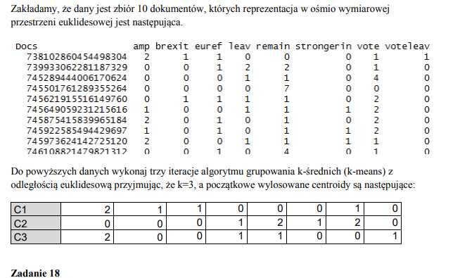
Pierwsza iteracja |  |  |  | Poniższe obliczenia wykonywane są dla 3 klastrów

Punkty | Odl. od C1 | Odl. od C2 | Old. od C3 | Grupa
a | 1 | 3.7416573868 | 2.2360679775 | C1
b | 3.6055512755 | 2 | 3 | C2
c | 4.1231056256 | 2.4494897428 | 4.582575695 | C2
d | 7.4833147735 | 5.5677643628 | 6.4807406984 | C2
e | 2.6457513111 | 2 | 3.3166247904 | C2
f | 2.6457513111 | 1.4142135624 | 2.6457513111 | C2
g | 1.7320508076 | 2.8284271247 | 2.6457513111 | C1
h | 2.2360679775 | 2 | 3 | C2

Obliczanie nowych centroidów oraz druga iteracja
C1 | 2 | 0.5 | 0.5 | 0.5 | 0.5 | 0.5 | 1 | 0.5
C2 | 0.5 | 0.125 | 0.625 | 0.625 | 2.25 | 0.25 | 1.75 | 0

Punkty | C1 | C2 | GRUPA
a | 1.2247448714 | 3.199120973 | C1
b | 3.0822070015 | 1.7275343701 | C2
c | 3.8078865529 | 2.7357585785 | C2
d | 6.9641941386 | 5.17052947 | C2
e | 2.5495097568 | 1.7275343701 | C2
f | 1.8708286934 | 1.7275343701 | C2
g | 1.5811388301 | 2.1176342933 | C1
h | 1.8708286934 | 1.7275343701 | C2

Obliczanie nowych centroidów oraz trzecia iteracja

Przypisanie grup wychodzi w taki sam sposób zatem trzecia iteracja nie jest konieczna ponieważ wyniki będą identyczne

